Exercício 02
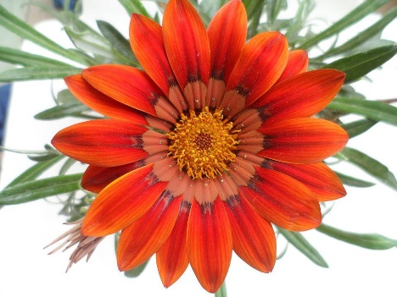
Excel Básico Capítulo 05 Aula 89

 | Deixe a imagem abaixo branca e preta (Saturação)

Exercício 03
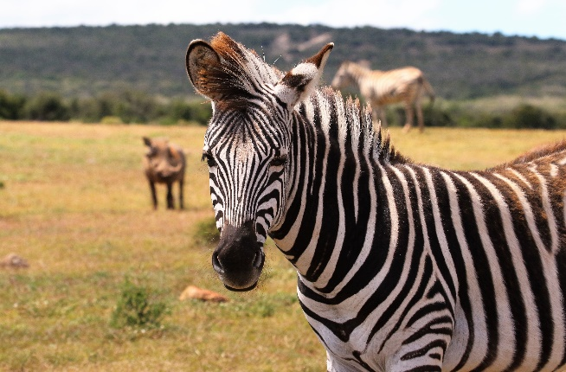
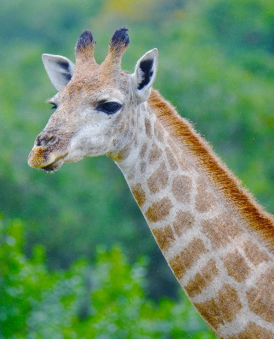
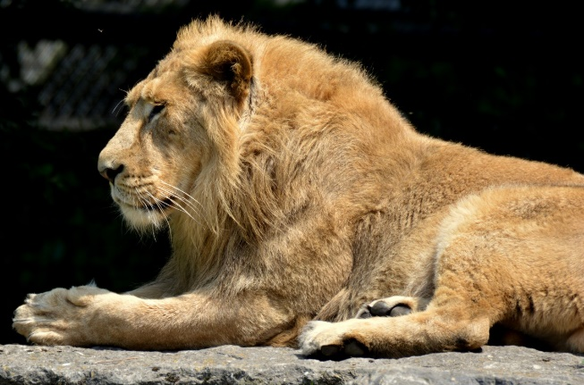
Excel Básico Capítulo 05 Aula 89

 | Aplique um estilo diferente para as imagens abaixo, todos os efeitos possiveis

Exercício 05
Excel Básico Capítulo 05 Aula 89

 | Deixe as 3 imagens abaixo com mais ou menos 3cm, e remova a caixa de texto que fala sobre autorização de uso

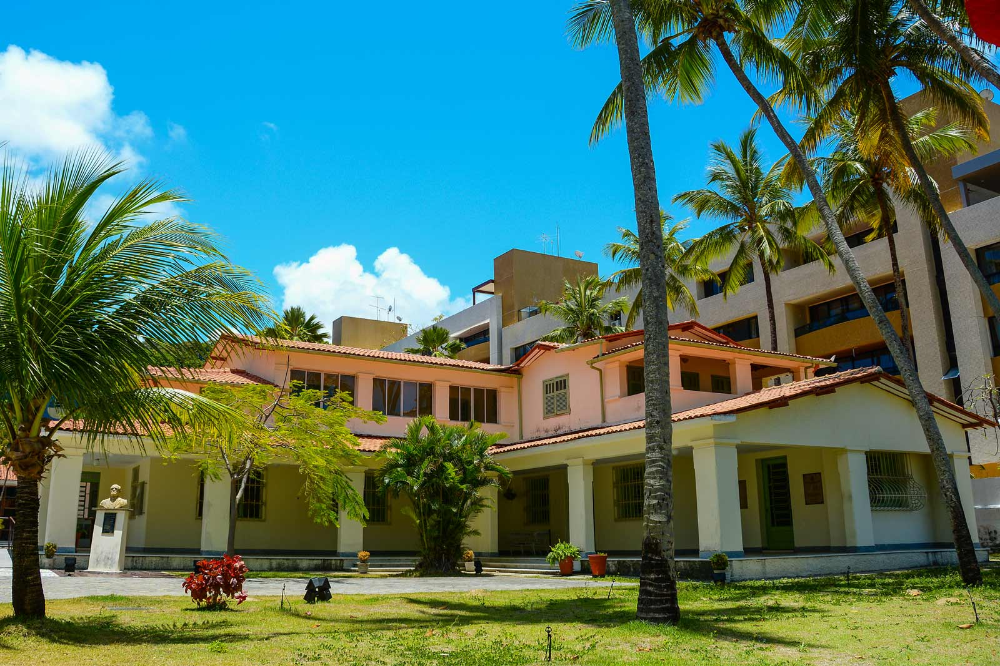
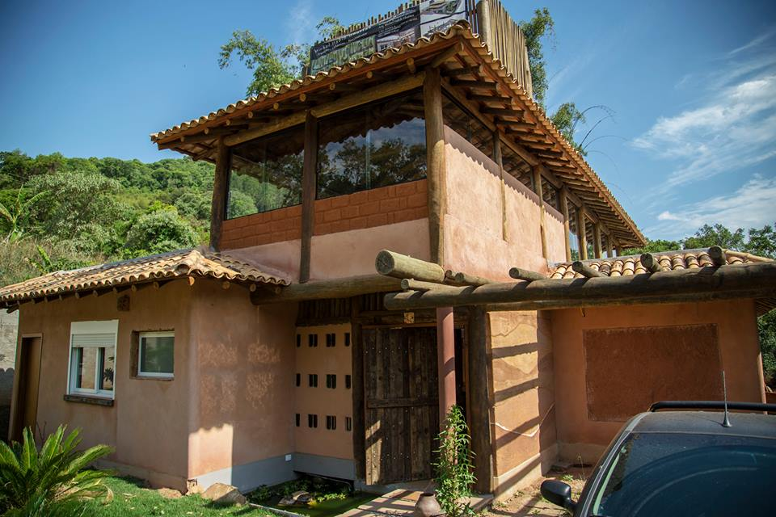
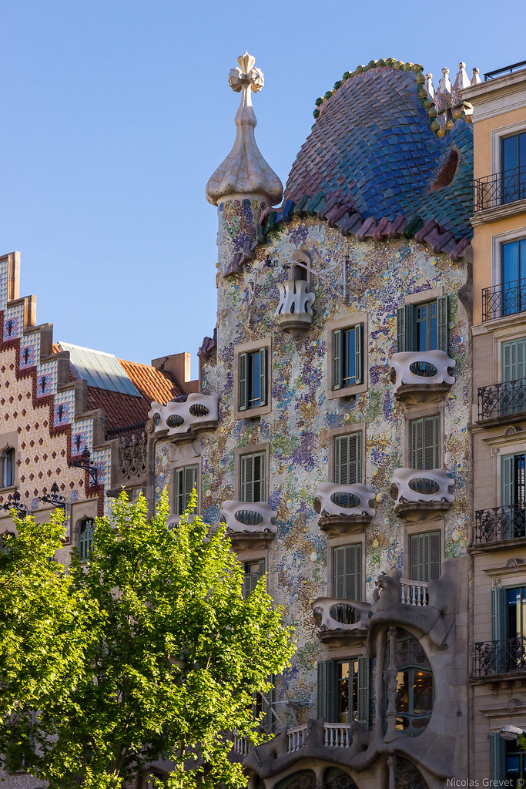

Esta Foto de Autor Desconhecido está licenciado em CC BY-NC-ND
Esta Foto de Autor Desconhecido está licenciado em CC BY-NC

Esta Foto de Autor Desconhecido está licenciado em CC BY-SA-NC

